Sheet1
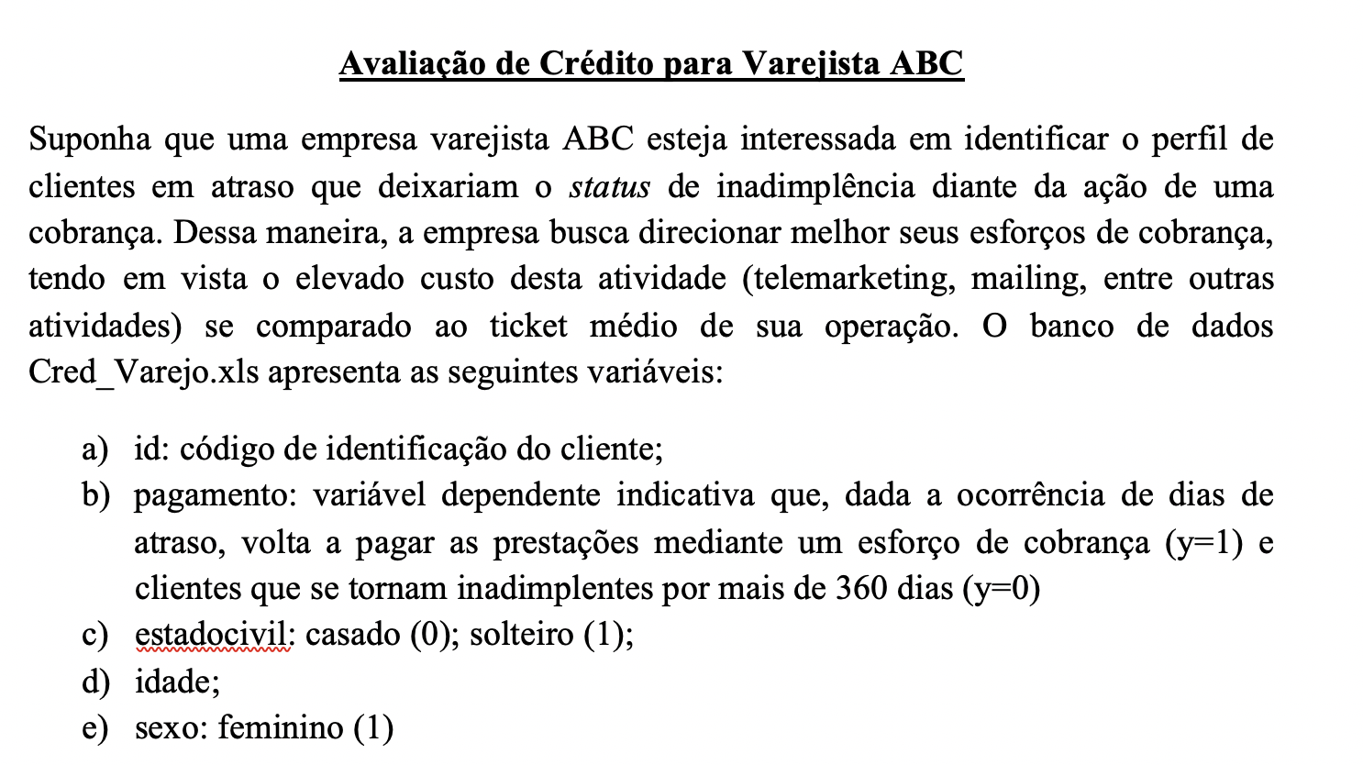
pagamento | Solteiro | idade | Mulher
1 | 0 | 20 | 0
1 | 0 | 34 | 1
1 | 0 | 21 | 1
1 | 0 | 22 | 1
1 | 0 | 22 | 1
1 | 0 | 22 | 1
1 | 0 | 23 | 0
1 | 0 | 30 | 1
1 | 0 | 30 | 1
1 | 0 | 27 | 1
1 | 0 | 20 | 1
1 | 0 | 20 | 1
1 | 1 | 23 | 1
1 | 0 | 31 | 0
1 | 0 | 30 | 1
1 | 0 | 39 | 1
1 | 0 | 38 | 0
1 | 0 | 26 | 1
1 | 0 | 21 | 0
1 | 0 | 29 | 1
1 | 0 | 33 | 0
1 | 0 | 32 | 1
1 | 0 | 37 | 1
1 | 0 | 29 | 1
1 | 0 | 26 | 1
1 | 0 | 29 | 1
1 | 0 | 24 | 1
1 | 0 | 30 | 0
1 | 0 | 27 | 1
1 | 0 | 18 | 0
1 | 0 | 18 | 0
1 | 0 | 25 | 1
1 | 0 | 36 | 1
1 | 0 | 26 | 1
1 | 0 | 26 | 1
1 | 0 | 30 | 1
1 | 0 | 20 | 1
1 | 0 | 28 | 1
1 | 0 | 32 | 1
1 | 0 | 34 | 1
1 | 0 | 22 | 1
1 | 0 | 20 | 0
1 | 0 | 24 | 1
1 | 0 | 27 | 1
1 | 0 | 22 | 1
1 | 0 | 28 | 1
1 | 0 | 33 | 0
1 | 0 | 20 | 1
1 | 0 | 25 | 1
1 | 0 | 23 | 1
1 | 1 | 23 | 0
1 | 0 | 24 | 0
1 | 0 | 23 | 1
1 | 0 | 32 | 1
1 | 0 | 20 | 0
1 | 0 | 33 | 0
1 | 0 | 22 | 1
1 | 0 | 31 | 0
1 | 0 | 21 | 1
1 | 0 | 18 | 1
1 | 0 | 18 | 1
1 | 0 | 24 | 1
1 | 0 | 25 | 0
1 | 0 | 29 | 0
1 | 0 | 27 | 1
1 | 0 | 21 | 0
1 | 0 | 25 | 0
1 | 0 | 29 | 1
1 | 0 | 42 | 0
1 | 0 | 23 | 0
1 | 0 | 23 | 1
1 | 0 | 32 | 1
1 | 0 | 24 | 1
1 | 0 | 42 | 0
1 | 0 | 36 | 1
1 | 0 | 19 | 0
1 | 0 | 26 | 0
1 | 0 | 33 | 1
1 | 0 | 21 | 1
1 | 0 | 24 | 0
1 | 0 | 23 | 1
1 | 0 | 33 | 0
1 | 0 | 31 | 0
1 | 0 | 21 | 0
1 | 0 | 24 | 0
1 | 0 | 33 | 1
1 | 0 | 20 | 0
1 | 0 | 24 | 0
1 | 0 | 37 | 0
1 | 0 | 23 | 0
1 | 0 | 25 | 0
1 | 0 | 22 | 0
1 | 1 | 20 | 1
1 | 0 | 26 | 1
1 | 0 | 45 | 1
1 | 0 | 30 | 0
1 | 0 | 30 | 0
1 | 0 | 20 | 1
1 | 0 | 20 | 1
1 | 0 | 31 | 0
1 | 0 | 25 | 1
1 | 1 | 25 | 1
1 | 0 | 25 | 0
1 | 0 | 24 | 0
1 | 0 | 27 | 0
1 | 1 | 26 | 0
1 | 0 | 29 | 0
1 | 0 | 23 | 0
1 | 0 | 19 | 1
1 | 0 | 25 | 0
1 | 0 | 33 | 0
1 | 0 | 35 | 0
1 | 0 | 30 | 1
1 | 0 | 34 | 0
1 | 0 | 21 | 1
1 | 0 | 29 | 1
1 | 0 | 50 | 1
1 | 0 | 30 | 1
1 | 0 | 40 | 1
1 | 0 | 55 | 1
1 | 0 | 21 | 1
1 | 0 | 27 | 1
1 | 0 | 22 | 1
1 | 0 | 23 | 1
1 | 0 | 26 | 1
1 | 0 | 32 | 1
1 | 0 | 34 | 0
1 | 0 | 32 | 1
1 | 0 | 35 | 0
1 | 0 | 46 | 0
0 | 0 | 25 | 1
0 | 0 | 26 | 0
0 | 1 | 35 | 1
0 | 1 | 26 | 0
0 | 0 | 26 | 0
0 | 0 | 28 | 0
0 | 0 | 28 | 0
0 | 0 | 25 | 0
0 | 1 | 25 | 0
0 | 1 | 22 | 1
0 | 0 | 28 | 1
0 | 0 | 20 | 1
0 | 0 | 26 | 0
0 | 1 | 17 | 0
0 | 1 | 26 | 1
0 | 1 | 21 | 1
0 | 1 | 22 | 0
0 | 1 | 25 | 1
0 | 0 | 22 | 0
0 | 0 | 21 | 0
0 | 0 | 26 | 0
0 | 0 | 20 | 0
0 | 0 | 20 | 1
0 | 0 | 27 | 1
0 | 0 | 25 | 0
0 | 0 | 18 | 0
0 | 1 | 21 | 0
0 | 1 | 23 | 0
0 | 1 | 22 | 0
0 | 1 | 21 | 1
0 | 1 | 18 | 1
0 | 1 | 24 | 0
0 | 1 | 21 | 0
0 | 1 | 19 | 0
0 | 1 | 19 | 1
0 | 1 | 21 | 1
0 | 1 | 22 | 0
0 | 0 | 27 | 0
0 | 0 | 32 | 1
0 | 0 | 16 | 0
0 | 0 | 24 | 0
0 | 0 | 21 | 0
0 | 1 | 25 | 0
0 | 0 | 22 | 0
0 | 0 | 24 | 0
0 | 1 | 20 | 0
0 | 1 | 23 | 0
0 | 1 | 18 | 0
0 | 0 | 24 | 1
0 | 0 | 18 | 0

